Лист2
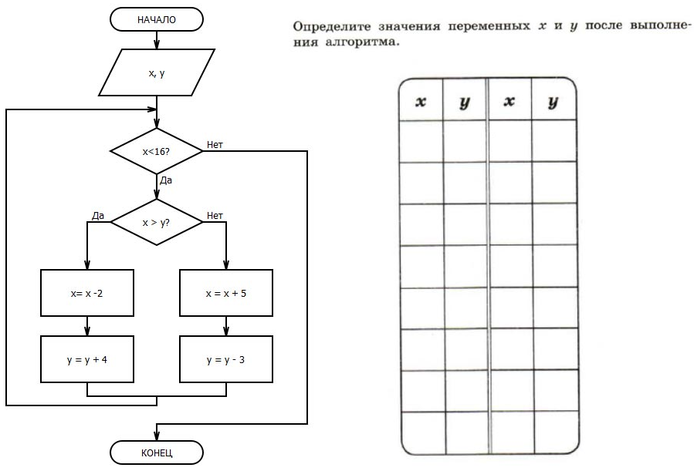

 |  |  | x | y
Белевцева Кира | 9 | 15 | 10 | 14
Блыщик Варвара | 7 | 9 | 7 | 18
Гусева Александра | 9 | 5 | 7 | 12
Домбровская Софья | 10 | 14 | 10 | 5
Ивановская Анна | 9 | 5 | 8 | 5
Колтунов Илья | 8 | 14 | 7 | 19
Мусиенко Тимофей | 9 | 13 | 6 | 19
Постовалова София | 5 | 6 | 7 | 20
Прислонов Иван | 8 | 14 | 10 | 18
Прокопенко Мария | 9 | 10 | 7 | 10
Слепян Алексей | 5 | 18 | 7 | 13
Студеникина Ксения | 5 | 8 | 6 | 11
Фаталиев Арсений | 8 | 12 | 7 | 14
Ходос Даниил |  |  | 6 | 12
Хусаинов Даниил |  |  | 9 | 5

 |  |  |  |  | Белевцева Кира
 |  |  |  |  | Блыщик Варвара
 |  |  |  |  | Гусева Александра
 |  |  |  |  | Домбровская Софья
 |  |  |  |  | Ивановская Анна
 |  |  |  |  | Колтунов Илья
 |  |  |  |  | Мусиенко Тимофей
 |  |  |  |  | Постовалова София
 |  |  |  |  | Прислонов Иван
 |  |  |  |  | Прокопенко Мария
 |  |  |  |  | Слепян Алексей
 |  |  |  |  | Студеникина Ксения
 |  |  |  |  | Фаталиев Арсений
 |  |  |  |  | Ходос Даниил
 |  |  |  |  | Хусаинов Даниил
 |  |  |  |  | Н
 |  |  |  |  | Н
 |  |  |  |  | Н
 |  |  |  |  | Печать журнала
 |  |  |  |  | Excel

